상품제안서
친환경 R-PET 밑삼각 검정 리유저블백 (소,중,대 사이즈) | 상품코드: F27378

 |  |  |  |  |  |  | 02-412-0044 | www.easy1.co.kr
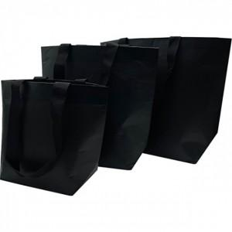

【상세/제작정보】 | 인쇄 별도 문의. 실크 필름비 별도. 양면시안 다른경우 추가. ★★대,중,소 사이즈 별로 가격이 다릅니다★★ 가격 별도 문의 부탁드립니다.

【인쇄/포장옵션】 | 실크 / 포장불가능

【공급단가】 | 수량 | 500~ | 1,000~ | 3,000~ | 5,000~ | 10,000~
*VAT별도 | 단가 | 1,680원 | 1,650원 | 1,610원 | 1,580원 | 1,540원

【상품 URL】 | https://dev.easy1.co.kr:443/src/goods_detail.php?gdno=27378

